Sheet1
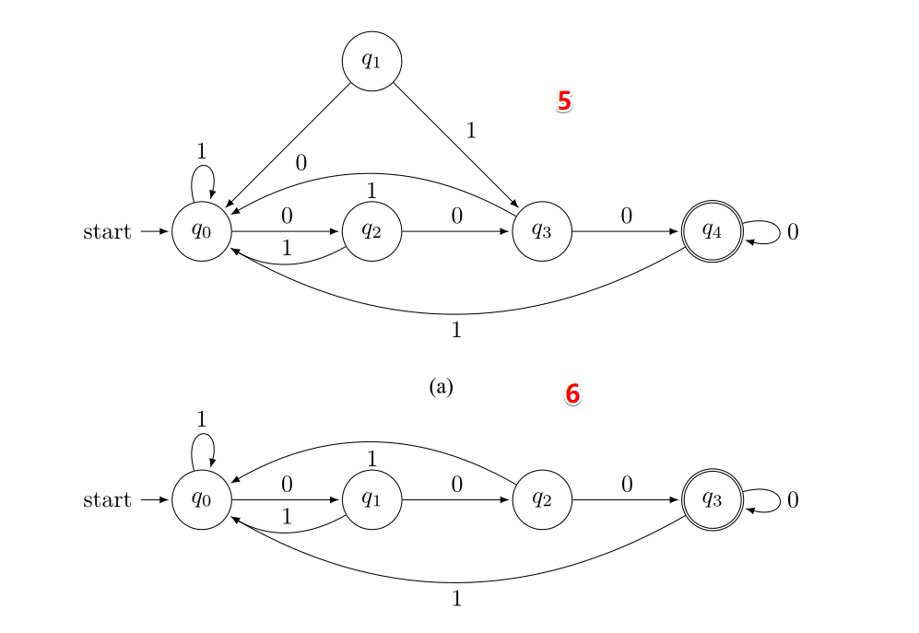
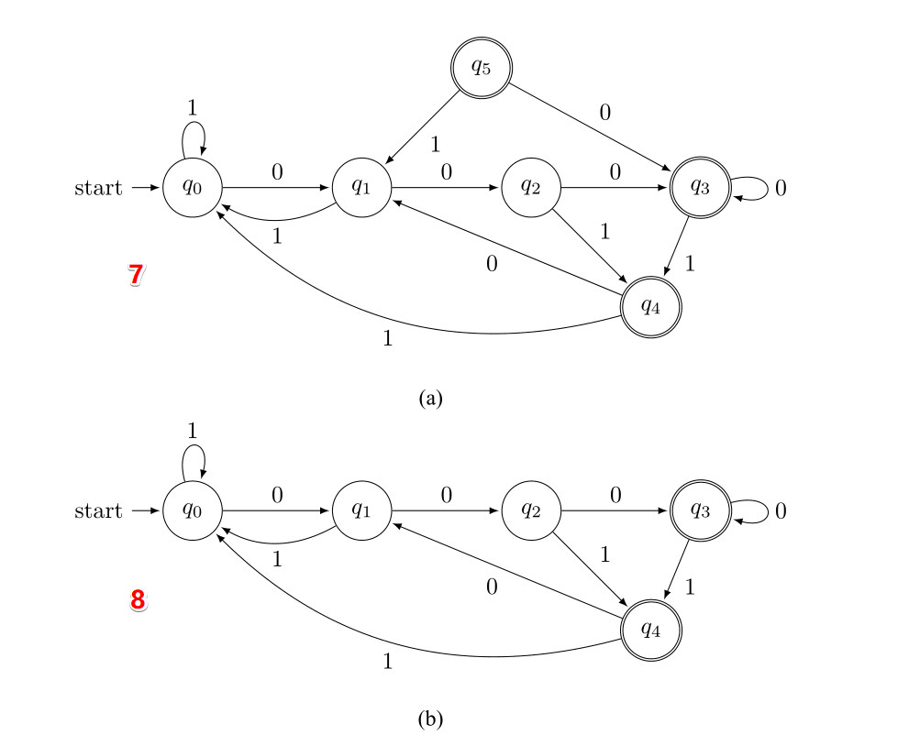
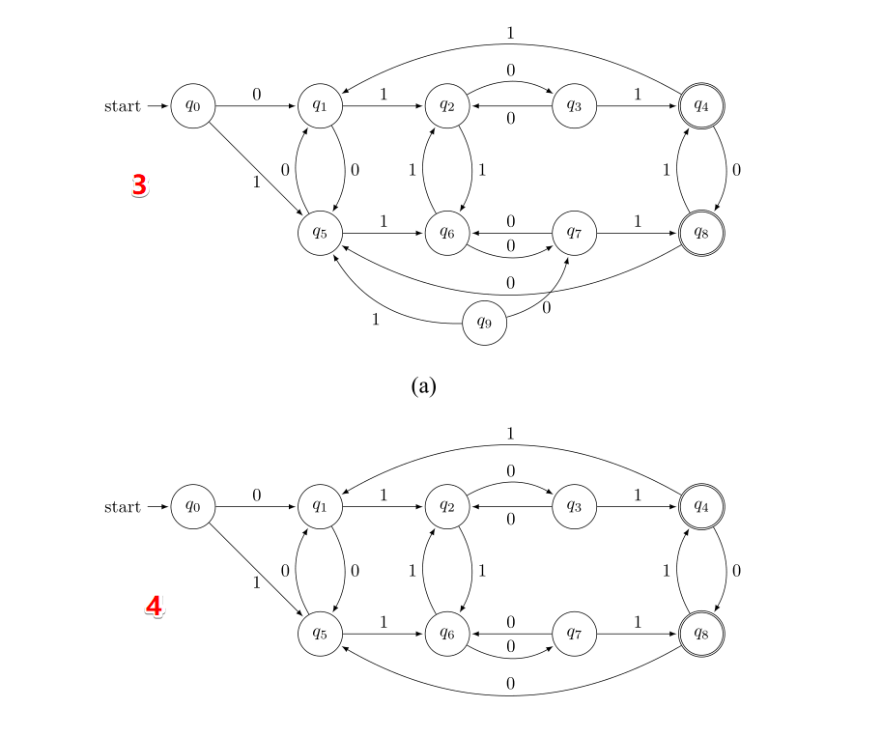
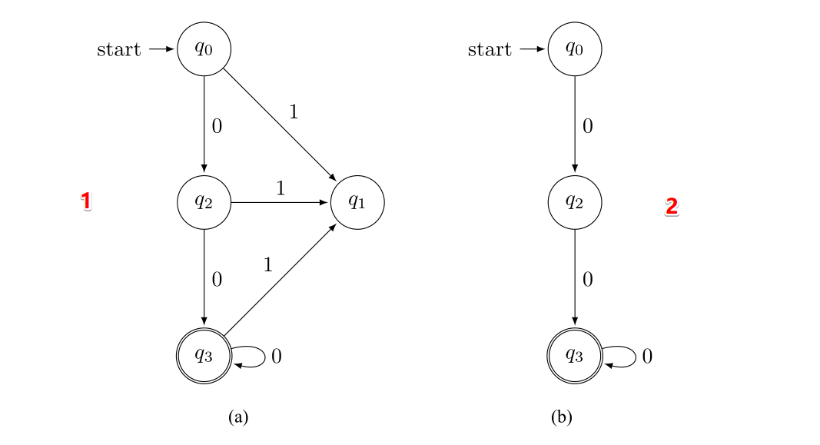
 | 1 | 2 | 3 | 4 | 5 | 6 | 7 | 8
Brzozowski | 正确 | 正确 | 错误 | 错误 | 对 | 正确 | 对 | 正确
HopcroftUllman | 正确 | 正确 | 正确 | 正确 | 正确 | 正确 | 正确 | 正确
dragon | 正确 | 正确 | 正确 | 正确 | 正确 | 正确 | 正确 | 正确
Hopcroft 前 | 正确 | 正确 | 中止 | 正确 | 正确 | 正确 | 正确 | 正确
Hopcroft 后 | 正确 | 正确 | 正确 | 正确 | 正确 | 正确 | 正确 | 正确
Watson | 正确 | 正确 | 正确 | 正确 | 正确 | 正确 | 正确 | 正确

